総括表
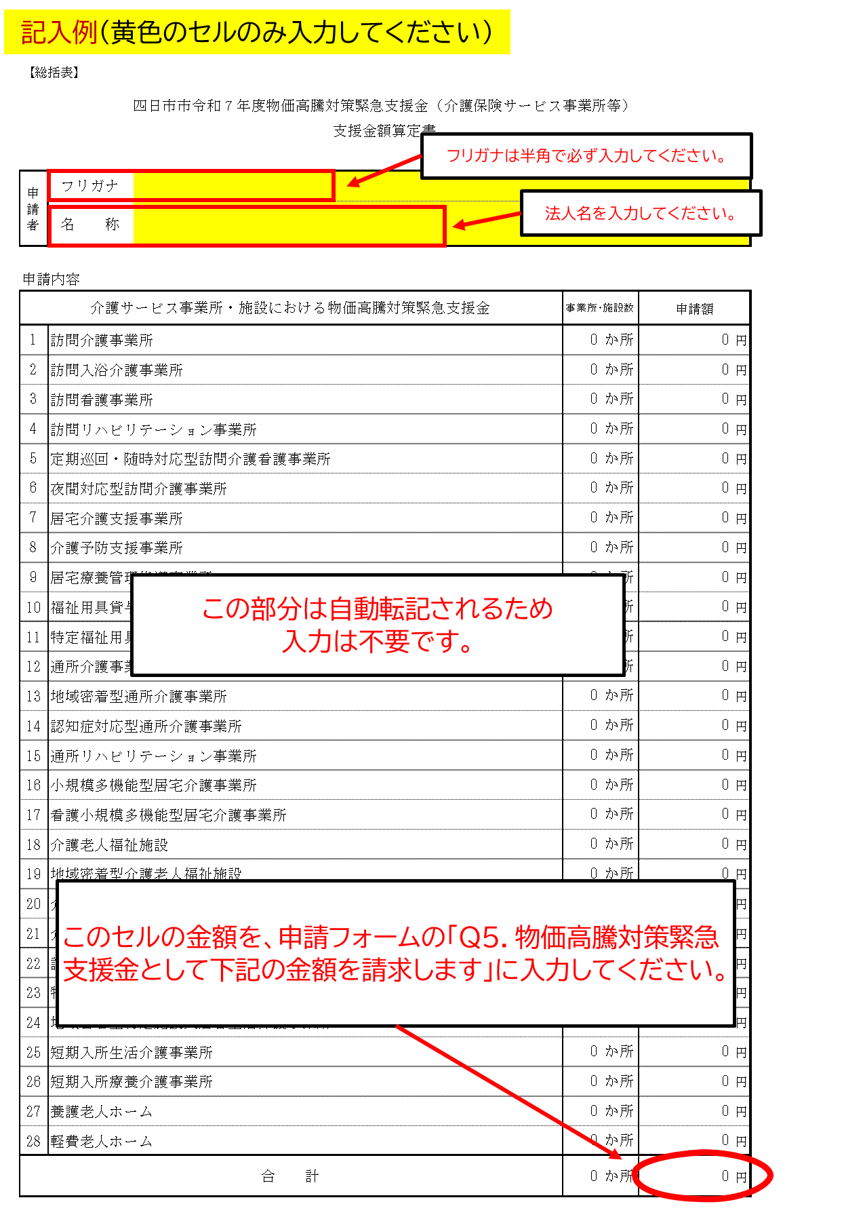
【総括表】

四日市市令和７年度物価高騰対策緊急支援金（介護保険サービス事業所等）
支援金額算定書

申請者 | フリガナ
 | 名 称

申請内容
介護サービス事業所・施設における物価高騰対策緊急支援金 |  | 事業所･施設数 |  | 申請額 |  | 事業所･施設数 |  | 申請額
1 | 訪問介護事業所 | 0 | か所 | 0 | 円 | 0 | か所 | 0 | 円
2 | 訪問入浴介護事業所 | 0 | か所 | 0 | 円 | 0 | か所 | 0 | 円
3 | 訪問看護事業所 | 0 | か所 | 0 | 円 | 0 | か所 | 0 | 円
4 | 訪問リハビリテーション事業所 | 0 | か所 | 0 | 円 | 0 | か所 | 0 | 円
5 | 定期巡回・随時対応型訪問介護看護事業所 | 0 | か所 | 0 | 円 | 0 | か所 | 0 | 円
6 | 夜間対応型訪問介護事業所 | 0 | か所 | 0 | 円 | 0 | か所 | 0 | 円
7 | 居宅介護支援事業所 | 0 | か所 | 0 | 円 | 0 | か所 | 0 | 円
8 | 介護予防支援事業所 | 0 | か所 | 0 | 円 | 0 | か所 | 0 | 円
9 | 居宅療養管理指導事業所 | 0 | か所 | 0 | 円 | 0 | か所 | 0 | 円
10 | 福祉用具貸与事業所 | 0 | か所 | 0 | 円 | 0 | か所 | 0 | 円
11 | 特定福祉用具販売事業所 | 0 | か所 | 0 | 円 | 0 | か所 | 0 | 円
12 | 通所介護事業所 | 0 | か所 | 0 | 円 | 0 | か所 | 0 | 円
13 | 地域密着型通所介護事業所 | 0 | か所 | 0 | 円 | 0 | か所 | 0 | 円
14 | 認知症対応型通所介護事業所 | 0 | か所 | 0 | 円 | 0 | か所 | 0 | 円
15 | 通所リハビリテーション事業所 | 0 | か所 | 0 | 円 | 0 | か所 | 0 | 円
16 | 小規模多機能型居宅介護事業所 | 0 | か所 | 0 | 円 | 0 | か所 | 0 | 円
17 | 看護小規模多機能型居宅介護事業所 | 0 | か所 | 0 | 円 | 0 | か所 | 0 | 円
18 | 介護老人福祉施設 | 0 | か所 | 0 | 円 | 0 | か所 | 0 | 円
19 | 地域密着型介護老人福祉施設 | 0 | か所 | 0 | 円 | 0 | か所 | 0 | 円
20 | 介護老人保健施設 | 0 | か所 | 0 | 円 | 0 | か所 | 0 | 円
21 | 介護医療院 | 0 | か所 | 0 | 円 | 0 | か所 | 0 | 円
22 | 認知症対応型共同生活介護事業所 | 0 | か所 | 0 | 円 | 0 | か所 | 0 | 円
23 | 特定施設入居者生活介護事業所（養護老人ホーム・軽費老人ホームを除く） | 0 | か所 | 0 | 円 | 0 | か所 | 0 | 円
24 | 地域密着型特定施設入居者生活介護事業所 | 0 | か所 | 0 | 円 | 0 | か所 | 0 | 円
25 | 短期入所生活介護事業所 | 0 | か所 | 0 | 円 | 0 | か所 | 0 | 円
26 | 短期入所療養介護事業所 | 0 | か所 | 0 | 円 | 0 | か所 | 0 | 円
27 | 養護老人ホーム | 0 | か所 | 0 | 円 | 0 | か所 | 0 | 円
28 | 軽費老人ホーム | 0 | か所 | 0 | 円 | 0 | か所 | 0 | 円
合 計 |  | 0 | か所 | 0 | 円 | 0 | か所 | 0 | 円

申請額一覧
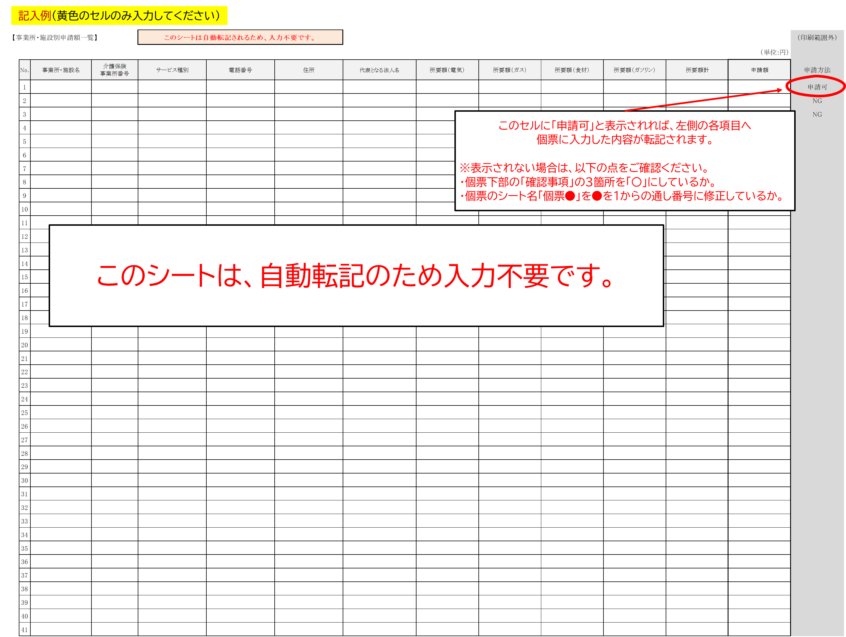
【事業所・施設別申請額一覧】 |  |  |  | このシートは自動転記されるため、入力不要です。 |  |  |  |  |  |  |  |  |  | （印刷範囲外）
 |  |  |  |  |  |  |  |  |  |  |  |  | （単位:円）
 | No. | 事業所・施設名 | 介護保険 事業所番号 | サービス種別 | 電話番号 | 住所 | 代表となる法人名 | 所要額（電気） | 所要額（ガス） | 所要額（食材） | 所要額（ガソリン） | 所要額計 | 申請額 | 申請方法
 | 1 |  |  |  |  |  |  |  |  |  |  |  |  | NG
 | 2 |  |  |  |  |  |  |  |  |  |  |  |  | NG
 | 3 |  |  |  |  |  |  |  |  |  |  |  |  | NG
 | 4
 | 5
 | 6
 | 7
 | 8
 | 9
 | 10
 | 11
 | 12
 | 13
 | 14
 | 15
 | 16
 | 17
 | 18
 | 19
 | 20
 | 21
 | 22
 | 23
 | 24
 | 25
 | 26
 | 27
 | 28
 | 29
 | 30
 | 31
 | 32
 | 33
 | 34
 | 35
 | 36
 | 37
 | 38
 | 39
 | 40
 | 41
 | 42
 | 43
 | 44
 | 45
 | 46
 | 47
 | 48
 | 49
 | 50
 | 51
 | 52
 | 53
 | 54
 | 55
 | 56
 | 57
 | 58
 | 59
 | 60
 | 61
 | 62
 | 63
 | 64
 | 65
 | 66
 | 67
 | 68
 | 69
 | 70
 | 71
 | 72
 | 73
 | 74
 | 75
 | 76
 | 77
 | 78
 | 79
 | 80
 | 81
 | 82
 | 83
 | 84
 | 85
 | 86
 | 87
 | 88
 | 89
 | 90
 | 91
 | 92
 | 93
 | 94
 | 95
 | 96
 | 97
 | 98
 | 99
 | 100

個票1
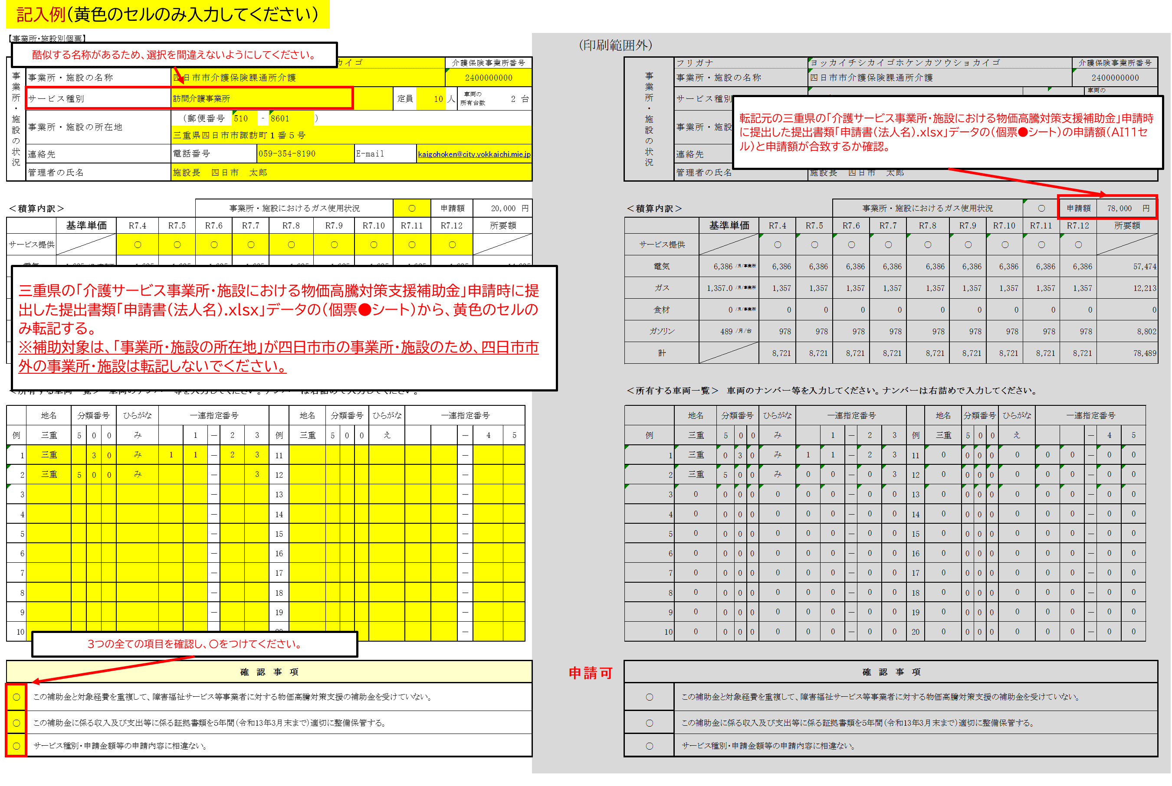
【事業所・施設別個票】

事業所・施設の状況 | フリガナ |  |  |  |  |  |  |  |  |  |  |  |  |  |  |  |  |  |  |  |  |  |  |  |  |  |  | 介護保険事業所番号 |  |  |  |  |  |  | 事業所・施設の状況 | フリガナ |  |  |  |  |  |  |  |  | 0 |  |  |  |  |  |  |  |  |  |  |  |  |  |  |  |  |  |  | 介護保険事業所番号
 | 事業所・施設の名称 |  |  |  |  |  |  |  |  |  |  |  |  |  |  |  |  |  |  |  |  |  |  |  |  |  |  |  |  |  |  |  |  |  |  | 事業所・施設の名称 |  |  |  |  |  |  |  |  | 0 |  |  |  |  |  |  |  |  |  |  |  |  |  |  |  |  |  |  | 0
 | サービス種別 |  |  |  |  |  |  |  |  |  |  |  |  |  |  |  |  |  |  |  |  |  |  |  | 定員 |  |  | 人 | 車両の 所有台数 |  | 0 |  | 台 |  |  | サービス種別 |  |  |  |  |  |  |  |  | 0 |  |  |  |  |  |  |  |  |  |  |  |  |  |  | 定員 |  | 0 |  | 人 | 車両の 所有台数 |  | 0 |  | 台
 | 事業所・施設の所在地 |  |  |  |  |  |  |  |  | （郵便番号 |  |  |  |  |  |  | ‐ |  |  | ） |  |  |  |  |  |  |  |  |  |  |  |  |  |  |  | 事業所・施設の所在地 |  |  |  |  |  |  |  |  | （郵便番号 |  |  |  |  | 0 |  | ‐ | 0 |  | ）
 |  |  |  |  |  |  |  |  |  |  |  |  |  |  |  |  |  |  |  |  |  |  |  |  |  |  |  |  |  |  |  |  |  |  |  |  |  |  |  |  |  |  |  |  | 0
 | 連絡先 |  |  |  |  |  |  |  |  | 電話番号 |  |  |  |  |  |  |  |  |  |  |  |  | E-mail |  |  |  |  |  |  |  |  |  |  |  |  | 連絡先 |  |  |  |  |  |  |  |  | 電話番号 |  |  |  |  |  |  | 0 |  |  |  |  |  | E-mail |  |  |  | 0
 | 管理者の氏名 |  |  |  |  |  |  |  |  |  |  |  |  |  |  |  |  |  |  |  |  |  |  |  |  |  |  |  |  |  |  |  |  |  |  | 管理者の氏名 |  |  |  |  |  |  |  |  | 0

＜積算内訳＞ |  |  |  |  |  |  |  |  |  |  |  | 事業所・施設におけるガス使用状況 |  |  |  |  |  |  |  |  |  |  |  |  |  |  | 申請額 |  |  |  |  |  | 円 |  | ＜積算内訳＞ |  |  |  |  |  |  |  |  |  |  |  | 事業所・施設におけるガス使用状況 |  |  |  |  |  |  |  |  |  |  |  |  | 0 |  |  | 申請額 |  |  | #N/A |  |  | 円
 |  |  | 基準単価 |  |  |  | R7.4 |  | R7.5 |  |  | R7.6 |  |  | R7.7 |  |  | R7.8 |  | R7.9 |  |  | R7.10 |  | R7.11 |  | R7.12 |  |  | 所要額 |  |  |  |  |  |  |  | 基準単価 |  |  |  | R7.4 |  | R7.5 |  |  | R7.6 |  |  | R7.7 |  |  | R7.8 |  | R7.9 |  |  | R7.10 |  | R7.11 |  |  | R7.12 |  |  | 所要額
サービス提供 |  |  |  |  |  |  |  |  |  |  |  |  |  |  |  |  |  |  |  |  |  |  |  |  |  |  |  |  |  |  |  |  |  |  | サービス提供 |  |  |  |  |  |  | 0 |  | 0 |  |  | 0 |  |  | 0 |  |  | 0 |  | 0 |  |  | 0 |  | 0 |  |  | 0
電気 |  |  |  |  |  |  | 0 |  | 0 |  |  | 0 |  |  | 0 |  |  | 0 |  | 0 |  |  | 0 |  | 0 |  | 0 |  |  | 0 |  |  |  |  | 電気 |  |  | #N/A |  | #N/A |  | #N/A |  | #N/A |  |  | #N/A |  |  | #N/A |  |  | #N/A |  | #N/A |  |  | #N/A |  | #N/A |  |  | #N/A |  |  | #N/A
ガス |  |  |  |  |  |  | 0 |  | 0 |  |  | 0 |  |  | 0 |  |  | 0 |  | 0 |  |  | 0 |  | 0 |  | 0 |  |  | 0 |  |  |  |  | ガス |  |  | #N/A |  | #N/A |  | #N/A |  | #N/A |  |  | #N/A |  |  | #N/A |  |  | #N/A |  | #N/A |  |  | #N/A |  | #N/A |  |  | #N/A |  |  | #N/A
食材 |  |  |  |  |  |  | 0 |  | 0 |  |  | 0 |  |  | 0 |  |  | 0 |  | 0 |  |  | 0 |  | 0 |  | 0 |  |  | 0 |  |  |  |  | 食材 |  |  | #N/A |  | #N/A |  | 0 |  | 0 |  |  | 0 |  |  | 0 |  |  | 0 |  | 0 |  |  | 0 |  | 0 |  |  | 0 |  |  | 0
ガソリン |  |  |  |  | /月/台 |  | 0 |  | 0 |  |  | 0 |  |  | 0 |  |  | 0 |  | 0 |  |  | 0 |  | 0 |  | 0 |  |  | 0 |  |  |  |  | ガソリン |  |  | #N/A |  | /月/台 |  | 0 |  | 0 |  |  | 0 |  |  | 0 |  |  | 0 |  | 0 |  |  | 0 |  | 0 |  |  | 0 |  |  | 0
計 |  |  |  |  |  |  | 0 |  | 0 |  |  | 0 |  |  | 0 |  |  | 0 |  | 0 |  |  | 0 |  | 0 |  | 0 |  |  | 0 |  |  |  |  | 計 |  |  |  |  |  |  | #N/A |  | #N/A |  |  | #N/A |  |  | #N/A |  |  | #N/A |  | #N/A |  |  | #N/A |  | #N/A |  |  | #N/A |  |  | #N/A

＜所有する車両一覧＞ 車両のナンバー等を入力してください。ナンバーは右詰めで入力してください。 |  |  |  |  |  |  |  |  |  |  |  |  |  |  |  |  |  |  |  |  |  |  |  |  |  |  |  |  |  |  |  |  |  |  | ＜所有する車両一覧＞ 車両のナンバー等を入力してください。ナンバーは右詰めで入力してください。
 | 地名 |  |  | 分類番号 |  |  | ひらがな |  | 一連指定番号 |  |  |  |  |  |  |  |  |  | 地名 |  | 分類番号 |  |  | ひらがな |  | 一連指定番号 |  |  |  |  |  |  |  |  |  | 地名 |  |  | 分類番号 |  |  | ひらがな |  | 一連指定番号 |  |  |  |  |  |  |  |  |  | 地名 |  | 分類番号 |  |  | ひらがな |  | 一連指定番号
例 | 三重 |  |  | 5 | 0 | 0 | み |  |  |  | 1 |  | － | 2 |  | 3 |  | 例 | 三重 |  | 5 | 0 | 0 | え |  |  |  |  | － | 4 |  | 5 |  |  | 例 | 三重 |  |  | 5 | 0 | 0 | み |  |  |  | 1 |  | － | 2 |  | 3 |  | 例 | 三重 |  | 5 | 0 | 0 | え |  |  |  |  |  | － | 4 |  | 5
1 |  |  |  |  |  |  |  |  |  |  |  |  | － |  |  |  |  | 11 |  |  |  |  |  |  |  |  |  |  | － |  |  |  |  |  | 1 | 0 |  |  | 0 | 0 | 0 | 0 |  | 0 |  | 0 |  | － | 0 |  | 0 |  | 11 | 0 |  | 0 | 0 | 0 | 0 |  | 0 |  | 0 |  | － | 0 |  | 0
2 |  |  |  |  |  |  |  |  |  |  |  |  | － |  |  |  |  | 12 |  |  |  |  |  |  |  |  |  |  | － |  |  |  |  |  | 2 | 0 |  |  | 0 | 0 | 0 | 0 |  | 0 |  | 0 |  | － | 0 |  | 0 |  | 12 | 0 |  | 0 | 0 | 0 | 0 |  | 0 |  | 0 |  | － | 0 |  | 0
3 |  |  |  |  |  |  |  |  |  |  |  |  | － |  |  |  |  | 13 |  |  |  |  |  |  |  |  |  |  | － |  |  |  |  |  | 3 | 0 |  |  | 0 | 0 | 0 | 0 |  | 0 |  | 0 |  | － | 0 |  | 0 |  | 13 | 0 |  | 0 | 0 | 0 | 0 |  | 0 |  | 0 |  | － | 0 |  | 0
4 |  |  |  |  |  |  |  |  |  |  |  |  | － |  |  |  |  | 14 |  |  |  |  |  |  |  |  |  |  | － |  |  |  |  |  | 4 | 0 |  |  | 0 | 0 | 0 | 0 |  | 0 |  | 0 |  | － | 0 |  | 0 |  | 14 | 0 |  | 0 | 0 | 0 | 0 |  | 0 |  | 0 |  | － | 0 |  | 0
5 |  |  |  |  |  |  |  |  |  |  |  |  | － |  |  |  |  | 15 |  |  |  |  |  |  |  |  |  |  | － |  |  |  |  |  | 5 | 0 |  |  | 0 | 0 | 0 | 0 |  | 0 |  | 0 |  | － | 0 |  | 0 |  | 15 | 0 |  | 0 | 0 | 0 | 0 |  | 0 |  | 0 |  | － | 0 |  | 0
6 |  |  |  |  |  |  |  |  |  |  |  |  | － |  |  |  |  | 16 |  |  |  |  |  |  |  |  |  |  | － |  |  |  |  |  | 6 | 0 |  |  | 0 | 0 | 0 | 0 |  | 0 |  | 0 |  | － | 0 |  | 0 |  | 16 | 0 |  | 0 | 0 | 0 | 0 |  | 0 |  | 0 |  | － | 0 |  | 0
7 |  |  |  |  |  |  |  |  |  |  |  |  | － |  |  |  |  | 17 |  |  |  |  |  |  |  |  |  |  | － |  |  |  |  |  | 7 | 0 |  |  | 0 | 0 | 0 | 0 |  | 0 |  | 0 |  | － | 0 |  | 0 |  | 17 | 0 |  | 0 | 0 | 0 | 0 |  | 0 |  | 0 |  | － | 0 |  | 0
8 |  |  |  |  |  |  |  |  |  |  |  |  | － |  |  |  |  | 18 |  |  |  |  |  |  |  |  |  |  | － |  |  |  |  |  | 8 | 0 |  |  | 0 | 0 | 0 | 0 |  | 0 |  | 0 |  | － | 0 |  | 0 |  | 18 | 0 |  | 0 | 0 | 0 | 0 |  | 0 |  | 0 |  | － | 0 |  | 0
9 |  |  |  |  |  |  |  |  |  |  |  |  | － |  |  |  |  | 19 |  |  |  |  |  |  |  |  |  |  | － |  |  |  |  |  | 9 | 0 |  |  | 0 | 0 | 0 | 0 |  | 0 |  | 0 |  | － | 0 |  | 0 |  | 19 | 0 |  | 0 | 0 | 0 | 0 |  | 0 |  | 0 |  | － | 0 |  | 0
10 |  |  |  |  |  |  |  |  |  |  |  |  | － |  |  |  |  | 20 |  |  |  |  |  |  |  |  |  |  | － |  |  |  |  |  | 10 | 0 |  |  | 0 | 0 | 0 | 0 |  | 0 |  | 0 |  | － | 0 |  | 0 |  | 20 | 0 |  | 0 | 0 | 0 | 0 |  | 0 |  | 0 |  | － | 0 |  | 0

確 認 事 項 |  |  |  |  |  |  |  |  |  |  |  |  |  |  |  |  |  |  |  |  |  |  |  |  |  |  |  |  |  |  |  |  |  | NG | 確 認 事 項
 | この補助金と対象経費を重複して、障害福祉サービス等事業者に対する物価高騰対策支援の補助金を受けていない。 |  |  |  |  |  |  |  |  |  |  |  |  |  |  |  |  |  |  |  |  |  |  |  |  |  |  |  |  |  |  |  |  |  | 0 | この補助金と対象経費を重複して、障害福祉サービス等事業者に対する物価高騰対策支援の補助金を受けていない。
 | この補助金に係る収入及び支出等に係る証拠書類を５年間（令和13年3月末まで）適切に整備保管する。 |  |  |  |  |  |  |  |  |  |  |  |  |  |  |  |  |  |  |  |  |  |  |  |  |  |  |  |  |  |  |  |  |  | 0 | この補助金に係る収入及び支出等に係る証拠書類を５年間（令和13年3月末まで）適切に整備保管する。
 | サービス種別・申請金額等の申請内容に相違ない。 |  |  |  |  |  |  |  |  |  |  |  |  |  |  |  |  |  |  |  |  |  |  |  |  |  |  |  |  |  |  |  |  |  | 0 | サービス種別・申請金額等の申請内容に相違ない。

 |  | 電気 | ガス | 食材 |  |  |  | 燃油 |  |  |  |  |  |  |  |  |  |  |  |  |  |  |  |  |  |  |  |  |  |  |  |  |  |  |  |  | 電気 | ガス | 食材 |  |  |  | 燃油
1 | 訪問介護事業所 | 1,625 | 300 | 0 | /月/事業所 |  |  | 165 |  |  |  |  |  |  |  |  |  |  |  |  |  |  |  |  |  |  |  |  |  |  |  |  |  |  | 1 | 訪問介護事業所 | 6,386 | 1,357 | 0 | /月/事業所 |  |  | 489
2 | 訪問入浴介護事業所 | 1,625 | 300 | 0 | /月/事業所 |  |  | 165 |  |  |  |  |  |  |  |  |  |  |  |  |  |  |  |  |  |  |  |  |  |  |  |  |  |  | 2 | 訪問入浴介護事業所 | 6,386 | 1,357 | 0 | /月/事業所 |  |  | 489
3 | 訪問看護事業所 | 1,625 | 300 | 0 | /月/事業所 |  |  | 165 |  |  |  |  |  |  |  |  |  |  |  |  |  |  |  |  |  |  |  |  |  |  |  |  |  |  | 3 | 訪問看護事業所 | 6,386 | 1,357 | 0 | /月/事業所 |  |  | 489
4 | 訪問リハビリテーション事業所 | 1,625 | 300 | 0 | /月/事業所 |  |  | 165 |  |  |  |  |  |  |  |  |  |  |  |  |  |  |  |  |  |  |  |  |  |  |  |  |  |  | 4 | 訪問リハビリテーション事業所 | 6,386 | 1,357 | 0 | /月/事業所 |  |  | 489
5 | 定期巡回・随時対応型訪問介護看護事業所 | 1,625 | 300 | 0 | /月/事業所 |  |  | 165 |  |  |  |  |  |  |  |  |  |  |  |  |  |  |  |  |  |  |  |  |  |  |  |  |  |  | 5 | 定期巡回・随時対応型訪問介護看護事業所 | 6,386 | 1,357 | 0 | /月/事業所 |  |  | 489
6 | 夜間対応型訪問介護事業所 | 1,625 | 300 | 0 | /月/事業所 |  |  | 165 |  |  |  |  |  |  |  |  |  |  |  |  |  |  |  |  |  |  |  |  |  |  |  |  |  |  | 6 | 夜間対応型訪問介護事業所 | 6,386 | 1,357 | 0 | /月/事業所 |  |  | 489
7 | 居宅介護支援事業所 | 1,625 | 300 | 0 | /月/事業所 |  |  | 165 |  |  |  |  |  |  |  |  |  |  |  |  |  |  |  |  |  |  |  |  |  |  |  |  |  |  | 7 | 居宅介護支援事業所 | 6,386 | 1,357 | 0 | /月/事業所 |  |  | 489
8 | 介護予防支援事業所 | 1,625 | 300 | 0 | /月/事業所 |  |  | 165 |  |  |  |  |  |  |  |  |  |  |  |  |  |  |  |  |  |  |  |  |  |  |  |  |  |  | 8 | 介護予防支援事業所 | 6,386 | 1,357 | 0 | /月/事業所 |  |  | 489
9 | 居宅療養管理指導事業所 | 1,625 | 300 | 0 | /月/事業所 |  |  | 165 |  |  |  |  |  |  |  |  |  |  |  |  |  |  |  |  |  |  |  |  |  |  |  |  |  |  | 9 | 居宅療養管理指導事業所 | 6,386 | 1,357 | 0 | /月/事業所 |  |  | 489
10 | 福祉用具貸与事業所 | 1,625 | 300 | 0 | /月/事業所 |  |  | 165 |  |  |  |  |  |  |  |  |  |  |  |  |  |  |  |  |  |  |  |  |  |  |  |  |  |  | 10 | 福祉用具貸与事業所 | 6,386 | 1,357 | 0 | /月/事業所 |  |  | 489
11 | 特定福祉用具販売事業所 | 1,625 | 300 | 0 | /月/事業所 |  |  | 165 |  |  |  |  |  |  |  |  |  |  |  |  |  |  |  |  |  |  |  |  |  |  |  |  |  |  | 11 | 特定福祉用具販売事業所 | 6,386 | 1,357 | 0 | /月/事業所 |  |  | 489
12 | 通所介護事業所 | 135 | 27 | 965 | /月/定員 |  |  | 415 |  |  |  |  |  |  |  |  |  |  |  |  |  |  |  |  |  |  |  |  |  |  |  |  |  |  | 12 | 通所介護事業所 | 530 | 122 | 1,631 | /月/定員 |  |  | 1,240
13 | 地域密着型通所介護事業所 | 135 | 27 | 965 | /月/定員 |  |  | 415 |  |  |  |  |  |  |  |  |  |  |  |  |  |  |  |  |  |  |  |  |  |  |  |  |  |  | 13 | 地域密着型通所介護事業所 | 530 | 122 | 1,631 | /月/定員 |  |  | 1,240
14 | 認知症対応型通所介護事業所 | 135 | 27 | 965 | /月/定員 |  |  | 415 |  |  |  |  |  |  |  |  |  |  |  |  |  |  |  |  |  |  |  |  |  |  |  |  |  |  | 14 | 認知症対応型通所介護事業所 | 530 | 122 | 1,631 | /月/定員 |  |  | 1,240
15 | 通所リハビリテーション事業所 | 135 | 27 | 965 | /月/定員 |  |  | 415 |  |  |  |  |  |  |  |  |  |  |  |  |  |  |  |  |  |  |  |  |  |  |  |  |  |  | 15 | 通所リハビリテーション事業所 | 530 | 122 | 1,631 | /月/定員 |  |  | 1,240
16 | 小規模多機能型居宅介護事業所 | 135 | 27 | 965 | /月/定員 |  |  | 415 |  |  |  |  |  |  |  |  |  |  |  |  |  |  |  |  |  |  |  |  |  |  |  |  |  |  | 16 | 小規模多機能型居宅介護事業所 | 530 | 122 | 1,631 | /月/定員 |  |  | 1,240
17 | 看護小規模多機能型居宅介護事業所 | 135 | 27 | 965 | /月/定員 |  |  | 415 |  |  |  |  |  |  |  |  |  |  |  |  |  |  |  |  |  |  |  |  |  |  |  |  |  |  | 17 | 看護小規模多機能型居宅介護事業所 | 530 | 122 | 1,631 | /月/定員 |  |  | 1,240
18 | 介護老人福祉施設 | 225 | 38.5 | 2,895 | /月/定員 |  |  | 165 |  |  |  |  |  |  |  |  |  |  |  |  |  |  |  |  |  |  |  |  |  |  |  |  |  |  | 18 | 介護老人福祉施設 | 875 | 174.5 | 2,895 | /月/定員 |  |  | 489
19 | 地域密着型介護老人福祉施設 | 225 | 38.5 | 2,895 | /月/定員 |  |  | 165 |  |  |  |  |  |  |  |  |  |  |  |  |  |  |  |  |  |  |  |  |  |  |  |  |  |  | 19 | 地域密着型介護老人福祉施設 | 875 | 174.5 | 2,895 | /月/定員 |  |  | 489
20 | 介護老人保健施設 | 225 | 38.5 | 2,895 | /月/定員 |  |  | 165 |  |  |  |  |  |  |  |  |  |  |  |  |  |  |  |  |  |  |  |  |  |  |  |  |  |  | 20 | 介護老人保健施設 | 875 | 174.5 | 2,895 | /月/定員 |  |  | 489
21 | 介護医療院 | 225 | 38.5 | 2,895 | /月/定員 |  |  | 165 |  |  |  |  |  |  |  |  |  |  |  |  |  |  |  |  |  |  |  |  |  |  |  |  |  |  | 21 | 介護医療院 | 875 | 174.5 | 2,895 | /月/定員 |  |  | 489
22 | 認知症対応型共同生活介護事業所 | 225 | 38.5 | 2,895 | /月/定員 |  |  | 165 |  |  |  |  |  |  |  |  |  |  |  |  |  |  |  |  |  |  |  |  |  |  |  |  |  |  | 22 | 認知症対応型共同生活介護事業所 | 875 | 174.5 | 4,895 | /月/定員 |  |  | 489
23 | 特定施設入居者生活介護事業所（養護老人ホーム・軽費老人ホームを除く） | 225 | 38.5 | 2,895 | /月/定員 |  |  | 165 |  |  |  |  |  |  |  |  |  |  |  |  |  |  |  |  |  |  |  |  |  |  |  |  |  |  | 23 | 特定施設入居者生活介護事業所（養護老人ホーム・軽費老人ホームを除く） | 875 | 174.5 | 4,895 | /月/定員 |  |  | 489
24 | 地域密着型特定施設入居者生活介護事業所 | 225 | 38.5 | 2,895 | /月/定員 |  |  | 165 |  |  |  |  |  |  |  |  |  |  |  |  |  |  |  |  |  |  |  |  |  |  |  |  |  |  | 24 | 地域密着型特定施設入居者生活介護事業所 | 875 | 174.5 | 4,895 | /月/定員 |  |  | 489
25 | 短期入所生活介護事業所 | 225 | 38.5 | 2,895 | /月/定員 |  |  | 165 |  |  |  |  |  |  |  |  |  |  |  |  |  |  |  |  |  |  |  |  |  |  |  |  |  |  | 25 | 短期入所生活介護事業所 | 875 | 174.5 | 2,895 | /月/定員 |  |  | 489
26 | 短期入所療養介護事業所 | 225 | 38.5 | 2,895 | /月/定員 |  |  | 165 |  |  |  |  |  |  |  |  |  |  |  |  |  |  |  |  |  |  |  |  |  |  |  |  |  |  | 26 | 短期入所療養介護事業所 | 875 | 174.5 | 2,895 | /月/定員 |  |  | 489
27 | 養護老人ホーム | 225 | 38.5 | 2,895 | /月/定員 |  |  | 165 |  |  |  |  |  |  |  |  |  |  |  |  |  |  |  |  |  |  |  |  |  |  |  |  |  |  | 27 | 養護老人ホーム | 875 | 174.5 | 2,895 | /月/定員 |  |  | 489
28 | 軽費老人ホーム | 225 | 38.5 | 2,895 | /月/定員 |  |  | 165 |  |  |  |  |  |  |  |  |  |  |  |  |  |  |  |  |  |  |  |  |  |  |  |  |  |  | 28 | 軽費老人ホーム | 875 | 174.5 | 2,895 | /月/定員 |  |  | 489

